Test Case 01
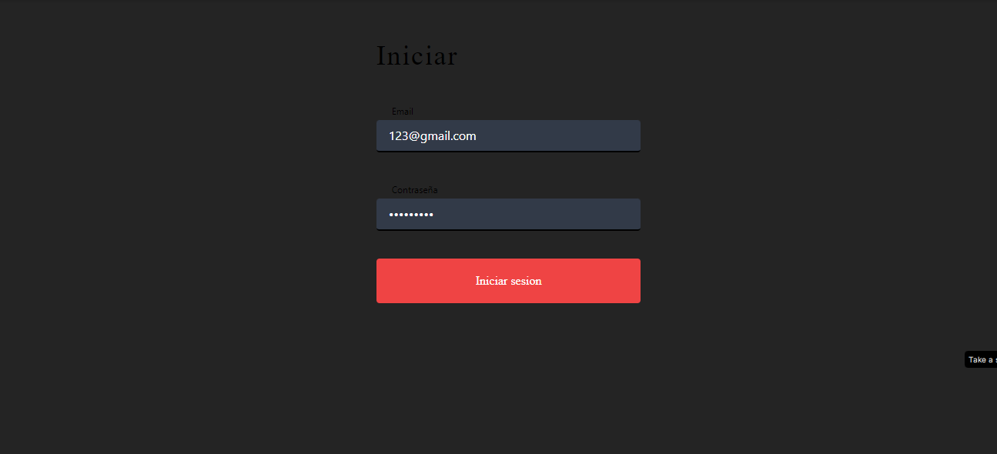
 | TITULO | TC01 Validar poder loguearse en el website exitosamente.

 | PRECONDICIONES | El usuario se encuentra en la página web de logueo https://c15-13-n-node-react.vercel.app/

 | CRITERIOS DE ACEPTACION | Scenario 01: loguearse en el website (Happy path 1) Given: el usuario se encuentra en la página web de logueo When: ingresa el user "Ingresa el usuario "123@gmail.com" y la contraseña "Nocountry"" Then: puede ingresar correctamente y seguir navegando en la página web

 | TEST CASE N° | 1 |  | LAS EVIDENCIAS DEBEN SER PEGADAS AL FINAL DEBAJO DEL ULTIMO PASO

PASO | ACCION | DATOS | RESULTADO ESPERADO | RESULTADO | RESULTADO OBTENIDO | OBSERVACIONES
1 | El usuario se encuentra en la página web de logueo. | https://c15-13-n-node-react.vercel.app/ | El sistema permite el inicio de sesión exitoso y redirige al usuario a la siguiente página. | PASSED | Espacio para registrar el resultado obtenido después de ejecutar el caso de prueba | Este caso de prueba representa el escenario ideal (Happy Path) donde el usuario proporciona credenciales válidas y se espera un inicio de sesión exitoso.

PASO | ACCION | DATOS | RESULTADO ESPERADO | RESULTADO | RESULTADO OBTENIDO | OBSERVACIONES
2 | El usuario se encuentra en la página web de logueo. | Ingresa el usuario "123@gmail.com" y la contraseña "Nocountry" | Debería visualizarse el usuario ingresado | PASSED | Espacio para registrar el resultado obtenido después de ejecutar cada acción del caso de prueba

PASO | ACCION | DATOS | RESULTADO ESPERADO | RESULTADO | RESULTADO OBTENIDO | OBSERVACIONES
3 | Ingresar la contraseña en el campo "Password" | Nocountry | Debería visualizarse el campo password relleno con puntos para ocultar la contraseña | PASSED | Después de ingresar la contraseña en el campo correspondiente, se observa que el campo password se rellena con puntos Nocountry para ocultar la contraseña. | El sistema cumple con la práctica de seguridad estándar al ocultar visualmente la contraseña del usuario mediante puntos en el campo correspondiente.

PASO | ACCION | DATOS | RESULTADO ESPERADO | RESULTADO | RESULTADO OBTENIDO | OBSERVACIONES
4 | Hacer click en "Login" | Ingresa el usuario "123@gmail.com" y la contraseña "Nocountry" | Debería ingresar correctamente y seguir navegando en la página web | PASSED | Se puede ingresar a la sesión de la cuenta de forma exitosa, cumpliendo con los criterios de aceptación.

PASO | ACCION | DATOS | RESULTADO ESPERADO | RESULTADO | RESULTADO OBTENIDO | OBSERVACIONES
5 |  |  |  | PASSED

PASO | ACCION | DATOS | RESULTADO ESPERADO | RESULTADO | RESULTADO OBTENIDO | OBSERVACIONES
6 |  |  |  | PASSED

PASO | ACCION | DATOS | RESULTADO ESPERADO | RESULTADO | RESULTADO OBTENIDO | OBSERVACIONES
7 |  |  |  | PASSED

PASO | ACCION | DATOS | RESULTADO ESPERADO | RESULTADO | RESULTADO OBTENIDO | OBSERVACIONES
8 |  |  |  | PASSED

PASO | ACCION | DATOS | RESULTADO ESPERADO | RESULTADO | RESULTADO OBTENIDO | OBSERVACIONES
9 |  |  |  | FAIL

 |  | EVIDENCIA

Test Case 03
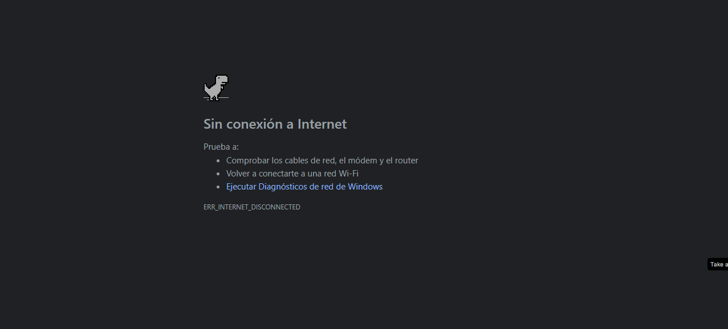
 | TITULO | TC03 Validar poder ver Error de conexión.

 | PRECONDICIONES | El usuario se encuentra en la página web de logueo https://c15-13-n-node-react.vercel.app/

 | CRITERIOS DE ACEPTACION | Escenario 03: Error de conexión Given: El usuario se encuentra en la página web de logueo. When: El usuario ingresa su nombre de usuario y contraseña, pero la página web no responde. Then: El usuario recibe un mensaje de error que indica que la página web no está disponible. El usuario puede intentar volver a conectarse más tarde.

 | TEST CASE N° | 3 |  | LAS EVIDENCIAS DEBEN SER PEGADAS AL FINAL DEBAJO DEL ULTIMO PASO

PASO | ACCION | DATOS | RESULTADO ESPERADO | RESULTADO | RESULTADO OBTENIDO | OBSERVACIONES
1 | Usuario ingresa su nombre de usuario | 123@gmail.com | Deberia el sistema responde a la solicitud de inicio de sesión y permite al usuario acceder. | PASSED

PASO | ACCION | DATOS | RESULTADO ESPERADO | RESULTADO | RESULTADO OBTENIDO | OBSERVACIONES
2 | Usuario ingresa su contraseña | Nocountry | Deberia en caso de un error de conexión, el sistema muestra un mensaje de error indicando que la página web no está disponible. | PASSED | Se espera que, en condiciones normales, el sistema responda y permita al usuario iniciar sesión. | Verificar la estabilidad de los servidores y la conexión a la base de datos para reducir la probabilidad de errores de conexión.

PASO | ACCION | DATOS | RESULTADO ESPERADO | RESULTADO | RESULTADO OBTENIDO | OBSERVACIONES
3 | Página web no responde. |  | Deberia el mensaje de error sugiere que el usuario puede intentar volver a conectarse más tarde. | PASSED | Si hay un error de conexión, el sistema debería mostrar un mensaje de error apropiado indicando la falta de disponibilidad y sugerir que el usuario intente nuevamente más tarde | Asegurarse de que el mensaje de error sea claro y comprensible para que el usuario comprenda que el problema radica en la disponibilidad de la página web

PASO | ACCION | DATOS | RESULTADO ESPERADO | RESULTADO | RESULTADO OBTENIDO | OBSERVACIONES
4 |  |  |  | PASSED

PASO | ACCION | DATOS | RESULTADO ESPERADO | RESULTADO | RESULTADO OBTENIDO | OBSERVACIONES
5 |  |  |  | PASSED

PASO | ACCION | DATOS | RESULTADO ESPERADO | RESULTADO | RESULTADO OBTENIDO | OBSERVACIONES
6 |  |  |  | FAIL

PASO | ACCION | DATOS | RESULTADO ESPERADO | RESULTADO | RESULTADO OBTENIDO | OBSERVACIONES
7 |  |  |  | PASSED

PASO | ACCION | DATOS | RESULTADO ESPERADO | RESULTADO | RESULTADO OBTENIDO | OBSERVACIONES
8 |  |  |  | PASSED

PASO | ACCION | DATOS | RESULTADO ESPERADO | RESULTADO | RESULTADO OBTENIDO | OBSERVACIONES
9 |  |  |  | PASSED

 |  | EVIDENCIA

Test Case 04
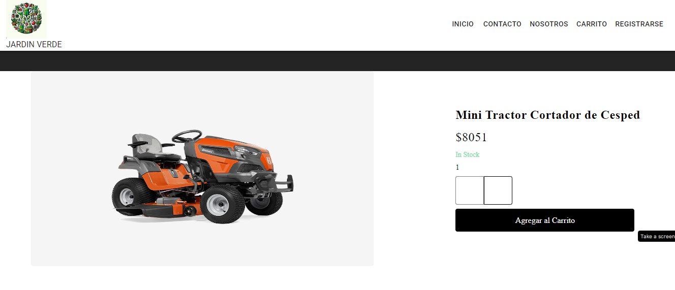
 | TITULO | TC04 Validar poder buscar un Producto de la tienda Jardin Verde

 | PRECONDICIONES | El usuario se encuentra en la página web de logueo https://c15-13-n-node-react.vercel.app/

 | CRITERIOS DE ACEPTACION | Scenario 04: Buscar un producto Given: El usuario se encuentra en la página principal de la web. When: El usuario ingresa el nombre de un producto en el campo de búsqueda. Then: La página web muestra los resultados de la búsqueda. El usuario puede hacer clic en un producto para ver más información

 | TEST CASE N° | 4 |  | LAS EVIDENCIAS DEBEN SER PEGADAS AL FINAL DEBAJO DEL ULTIMO PASO

PASO | ACCION | DATOS | RESULTADO ESPERADO | RESULTADO | RESULTADO OBTENIDO | OBSERVACIONES
1 | Usuario se encuentra en la página principal de la web | https://c15-13-n-node-react.vercel.app/ | Deberia el sistema realizar una búsqueda basada en el nombre ingresado por el usuario. | PASSED

PASO | ACCION | DATOS | RESULTADO ESPERADO | RESULTADO | RESULTADO OBTENIDO | OBSERVACIONES
2 | Usuario ingresa el nombre de un producto en el campo de búsqueda. | Motosierra | Deberia en La página web muestra los resultados de la búsqueda, que son relevantes al producto buscado. | PASSED

PASO | ACCION | DATOS | RESULTADO ESPERADO | RESULTADO | RESULTADO OBTENIDO | OBSERVACIONES
3 |  |  | Deberia Cada resultado de búsqueda incluye información básica sobre el producto. | PASSED | Se espera que el sistema realice la búsqueda de manera eficiente y muestre resultados relevantes. | Asegurarse de que el motor de búsqueda sea eficiente y proporcione resultados precisos y relevantes.

PASO | ACCION | DATOS | RESULTADO ESPERADO | RESULTADO | RESULTADO OBTENIDO | OBSERVACIONES
4 |  |  | El usuario puede hacer clic en un producto para obtener más información detallada. | PASSED | La página web debería presentar los resultados de manera clara y accesible para el usuario. | Validar que la presentación de los resultados sea amigable y fácil de entender para el usuario

PASO | ACCION | DATOS | RESULTADO ESPERADO | RESULTADO | RESULTADO OBTENIDO | OBSERVACIONES
5 |  |  |  | PASSED

PASO | ACCION | DATOS | RESULTADO ESPERADO | RESULTADO | RESULTADO OBTENIDO | OBSERVACIONES
6 |  |  |  | PASSED

PASO | ACCION | DATOS | RESULTADO ESPERADO | RESULTADO | RESULTADO OBTENIDO | OBSERVACIONES
7 |  |  |  | PASSED

PASO | ACCION | DATOS | RESULTADO ESPERADO | RESULTADO | RESULTADO OBTENIDO | OBSERVACIONES
8 |  |  |  | PASSED

PASO | ACCION | DATOS | RESULTADO ESPERADO | RESULTADO | RESULTADO OBTENIDO | OBSERVACIONES
9 |  |  |  | PASSED

 |  | EVIDENCIA

Test Case 05
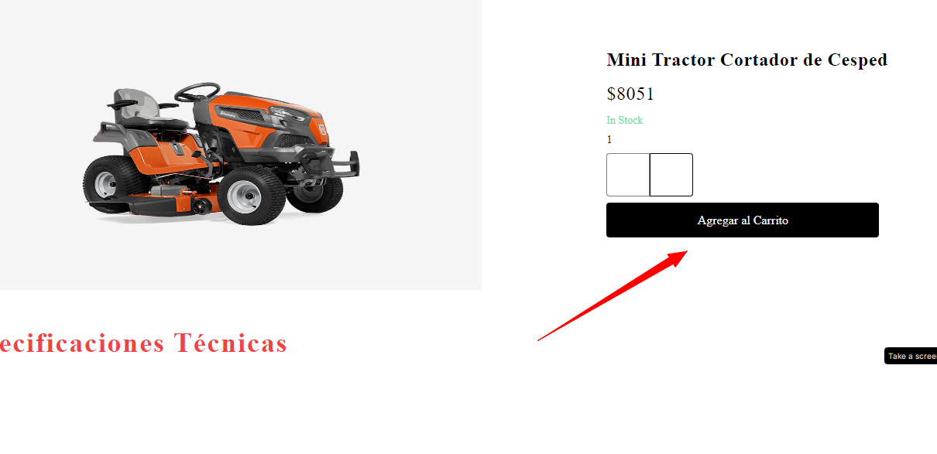
 | TITULO | TC05 Validar poder añadir un producto al carrito de compras.

 | PRECONDICIONES | El usuario se encuentra en la página web de logueo https://c15-13-n-node-react.vercel.app/

 | CRITERIOS DE ACEPTACION | Scenario 05: Añadir un producto al carrito de compras Given: El usuario ha encontrado un producto que le interesa. When: El usuario hace clic en el botón "Añadir al carrito". Then: El producto se añade al carrito de compras. El usuario puede ver el contenido del carrito haciendo clic en el icono del carrito.

 | TEST CASE N° | 5 |  | LAS EVIDENCIAS DEBEN SER PEGADAS AL FINAL DEBAJO DEL ULTIMO PASO

PASO | ACCION | DATOS | RESULTADO ESPERADO | RESULTADO | RESULTADO OBTENIDO | OBSERVACIONES
1 | Usuario ha encontrado un producto de interés |  | Deberia el sistema añadir el producto seleccionado al carrito de compras del usuario. | PASSED | Se espera que, al hacer clic en "Añadir al carrito", el sistema realice la operación correctamente y proporcione una confirmación visible. | Verificar que el producto añadido al carrito coincide con el producto seleccionado por el usuario.

PASO | ACCION | DATOS | RESULTADO ESPERADO | RESULTADO | RESULTADO OBTENIDO | OBSERVACIONES
2 | Usuario hace clic en el botón "Añadir al carrito". |  | Deberia mostrar una confirmación visual o un mensaje indicando que el producto ha sido añadido al carrito. | PASSED | Al hacer clic en el icono del carrito, el usuario debería poder ver el producto recién añadido en el carrito. | Asegurarse de que el proceso de añadir al carrito sea rápido y eficiente para mejorar la experiencia del usuario.

PASO | ACCION | DATOS | RESULTADO ESPERADO | RESULTADO | RESULTADO OBTENIDO | OBSERVACIONES
3 |  |  | Deberia el usuario puede ver el contenido del carrito haciendo clic en el icono del carrito. El usuario puede ver el contenido del carrito haciendo clic en el icono del carrito. | PASSED

PASO | ACCION | DATOS | RESULTADO ESPERADO | RESULTADO | RESULTADO OBTENIDO | OBSERVACIONES
4 |  |  |  | PASSED

PASO | ACCION | DATOS | RESULTADO ESPERADO | RESULTADO | RESULTADO OBTENIDO | OBSERVACIONES
5 |  |  |  | PASSED

PASO | ACCION | DATOS | RESULTADO ESPERADO | RESULTADO | RESULTADO OBTENIDO | OBSERVACIONES
6 |  |  |  | PASSED

PASO | ACCION | DATOS | RESULTADO ESPERADO | RESULTADO | RESULTADO OBTENIDO | OBSERVACIONES
7 |  |  |  | PASSED

PASO | ACCION | DATOS | RESULTADO ESPERADO | RESULTADO | RESULTADO OBTENIDO | OBSERVACIONES
8 |  |  |  | PASSED

PASO | ACCION | DATOS | RESULTADO ESPERADO | RESULTADO | RESULTADO OBTENIDO | OBSERVACIONES
9 |  |  |  | PASSED

 |  | EVIDENCIA

Test Case 06
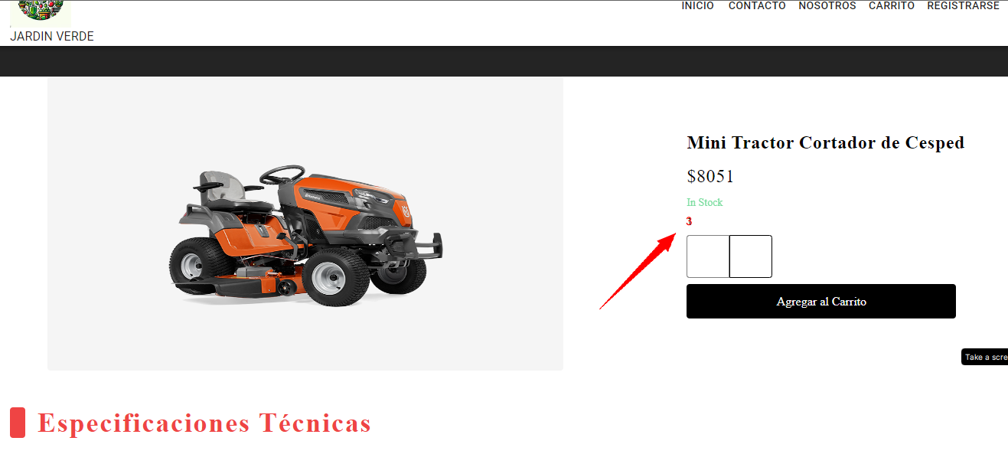 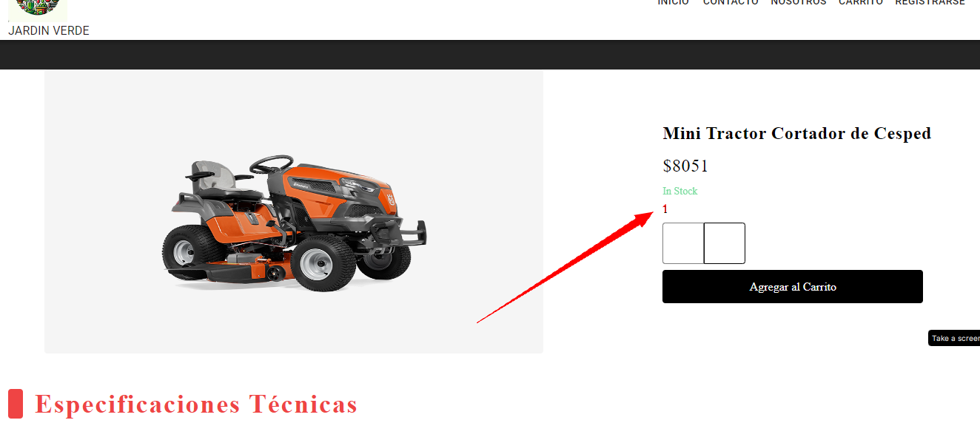
 | TITULO | TC06 Validar poder modificar la cantidad de una producto en el carrito de compras.

 | PRECONDICIONES | El usuario se encuentra en la página web de logueo https://c15-13-n-node-react.vercel.app/

 | CRITERIOS DE ACEPTACION | Scenario 06: Modificar la cantidad de un producto en el carrito de compras Given: El usuario ha añadido un producto al carrito de compras. When: El usuario cambia la cantidad del producto. Then: La cantidad del producto se actualiza en el carrito de compras.

 | TEST CASE N° | 6 |  | LAS EVIDENCIAS DEBEN SER PEGADAS AL FINAL DEBAJO DEL ULTIMO PASO

PASO | ACCION | DATOS | RESULTADO ESPERADO | RESULTADO | RESULTADO OBTENIDO | OBSERVACIONES
1 | Usuario ha añadido un producto al carrito de compras. |  | Deberia el sistema permitir al usuario modificar la cantidad del producto en el carrito. | PASSED | Se espera que el sistema permita al usuario cambiar la cantidad del producto y que esta modificación se refleje correctamente en el carrito. | Asegurarse de que el sistema valide la entrada del usuario para garantizar que se ingresen cantidades válidas (números enteros positivos, por ejemplo).

PASO | ACCION | DATOS | RESULTADO ESPERADO | RESULTADO | RESULTADO OBTENIDO | OBSERVACIONES
2 | Usuario cambia la cantidad del producto en el carrito |  | Deberia ver la cantidad del producto actualizada del acuerdo con la modificación realizada por el usuario. | PASSED | Al realizar el cambio, el usuario debería recibir una confirmación visual o mensaje que indique que la cantidad del producto ha sido actualizada. | Verificar que la actualización de la cantidad del producto sea instantánea y precisa.

PASO | ACCION | DATOS | RESULTADO ESPERADO | RESULTADO | RESULTADO OBTENIDO | OBSERVACIONES
3 |  |  | Deberia mostrar una confirmación visual o un mensaje indicando que la cantidad del producto ha sido actualizada. | PASSED

PASO | ACCION | DATOS | RESULTADO ESPERADO | RESULTADO | RESULTADO OBTENIDO | OBSERVACIONES
4 |  |  |  | FAIL

PASO | ACCION | DATOS | RESULTADO ESPERADO | RESULTADO | RESULTADO OBTENIDO | OBSERVACIONES
5 |  |  |  | PASSED

PASO | ACCION | DATOS | RESULTADO ESPERADO | RESULTADO | RESULTADO OBTENIDO | OBSERVACIONES
6 |  |  |  | PASSED

PASO | ACCION | DATOS | RESULTADO ESPERADO | RESULTADO | RESULTADO OBTENIDO | OBSERVACIONES
7 |  |  |  | PASSED

PASO | ACCION | DATOS | RESULTADO ESPERADO | RESULTADO | RESULTADO OBTENIDO | OBSERVACIONES
8 |  |  |  | PASSED

PASO | ACCION | DATOS | RESULTADO ESPERADO | RESULTADO | RESULTADO OBTENIDO | OBSERVACIONES
9 |  |  |  | PASSED

 |  | EVIDENCIA

Test Case 08
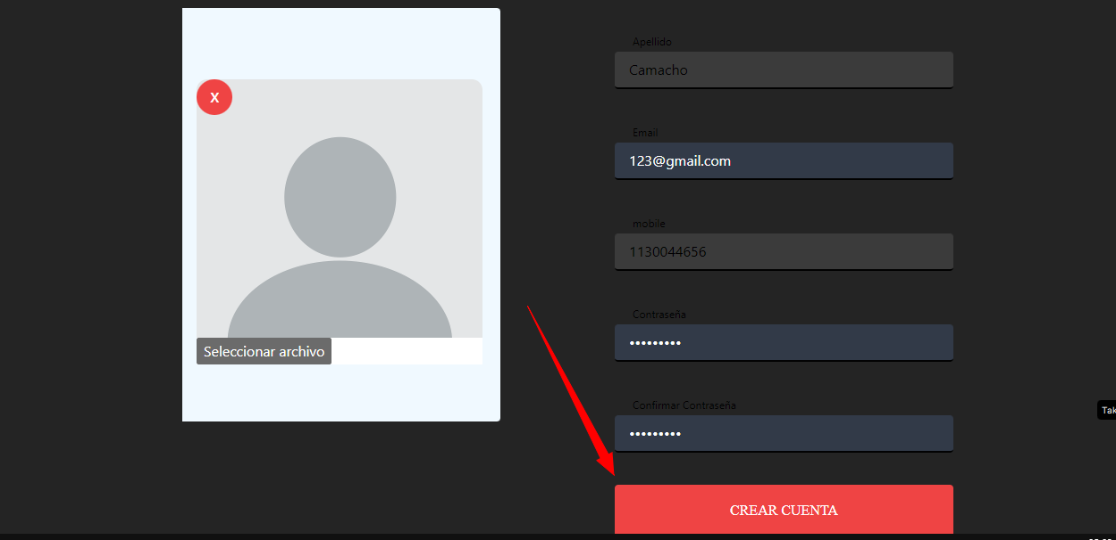
 | TITULO | TC08 Validar poder crear una cuenta de usuario.

 | PRECONDICIONES | El usuario se encuentra en la página web de logueo https://c15-13-n-node-react.vercel.app/

 | CRITERIOS DE ACEPTACION | Scenario 08: Crear una cuenta de usuario Given: El usuario no tiene una cuenta de usuario. When: El usuario hace clic en el enlace "Crear una cuenta". Then: El usuario se muestra un formulario de registro. El usuario completa el formulario y hace clic en el botón "Crear cuenta". El usuario recibe un correo electrónico de confirmación

 | TEST CASE N° | 8 |  | LAS EVIDENCIAS DEBEN SER PEGADAS AL FINAL DEBAJO DEL ULTIMO PASO

PASO | ACCION | DATOS | RESULTADO ESPERADO | RESULTADO | RESULTADO OBTENIDO | OBSERVACIONES
1 | Usuario no tiene una cuenta de usuario. |  | Al hacer clic en "Crear una cuenta", el sistema presenta al usuario un formulario de registro. | PASSED | Se espera que el sistema proporcione un formulario de registro funcional y que permita al usuario completarlo. | Asegurarse de que el formulario de registro sea claro y fácil de entender para el usuario.

PASO | ACCION | DATOS | RESULTADO ESPERADO | RESULTADO | RESULTADO OBTENIDO | OBSERVACIONES
2 | Usuario hace clic en el enlace "Crear una cuenta". | https://c15-13-n-node-react.vercel.app/register | El sistema permite al usuario completar el formulario con la información requerida. | PASSED | Después de hacer clic en "Crear cuenta", se espera que el sistema procese la información y cree una cuenta asociada al usuario. | Implementar validaciones en el formulario para garantizar la entrada de información correcta y segura.

PASO | ACCION | DATOS | RESULTADO ESPERADO | RESULTADO | RESULTADO OBTENIDO | OBSERVACIONES
3 | Usuario completa el formulario de registro. |  | Después de hacer clic en "Crear cuenta", el sistema procesa la información del formulario y crea una cuenta asociada al usuario. | PASSED | El usuario debería recibir un correo electrónico de confirmación. | Verificar que el correo electrónico de confirmación contenga la información necesaria y un enlace seguro para activar la cuenta.

PASO | ACCION | DATOS | RESULTADO ESPERADO | RESULTADO | RESULTADO OBTENIDO | OBSERVACIONES
4 | Usuario hace clic en el botón "Crear cuenta |  | El usuario recibe un correo electrónico de confirmación de la cuenta. | PASSED |  | Monitorear el flujo de registro para identificar posibles puntos de abandono o confusión por parte del usuario.

PASO | ACCION | DATOS | RESULTADO ESPERADO | RESULTADO | RESULTADO OBTENIDO | OBSERVACIONES
5 |  |  |  | FAIL

PASO | ACCION | DATOS | RESULTADO ESPERADO | RESULTADO | RESULTADO OBTENIDO | OBSERVACIONES
6 |  |  |  | PASSED

PASO | ACCION | DATOS | RESULTADO ESPERADO | RESULTADO | RESULTADO OBTENIDO | OBSERVACIONES
7 |  |  |  | PASSED

PASO | ACCION | DATOS | RESULTADO ESPERADO | RESULTADO | RESULTADO OBTENIDO | OBSERVACIONES
8 |  |  |  | PASSED

PASO | ACCION | DATOS | RESULTADO ESPERADO | RESULTADO | RESULTADO OBTENIDO | OBSERVACIONES
9 |  |  |  | PASSED

 |  | EVIDENCIA

Test Case 10
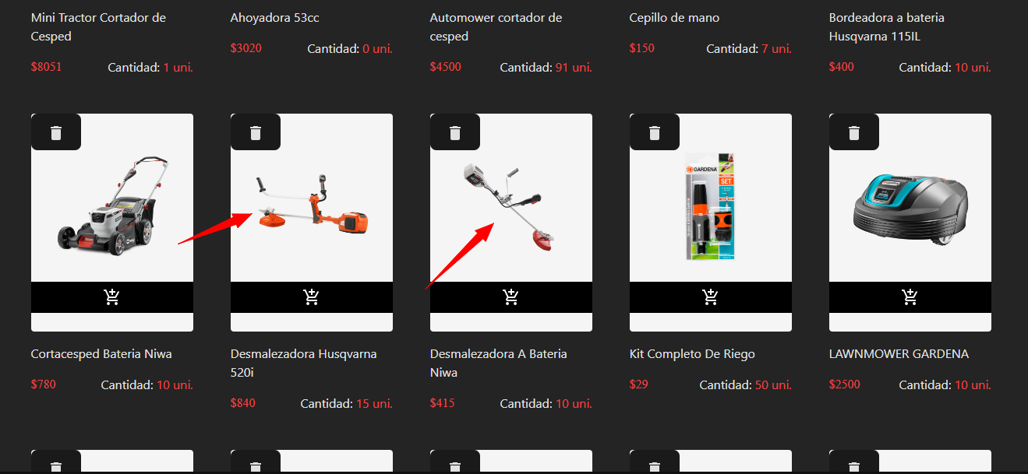
 | TITULO | TC010 Validar poder realizar un pedido.

 | PRECONDICIONES | El usuario se encuentra en la página web de logueo https://c15-13-n-node-react.vercel.app/

 | CRITERIOS DE ACEPTACION | Scenario 10: Realizar un pedido Given: El usuario tiene un carrito de compras con productos. When: El usuario hace clic en el botón "Realizar pedido". Then: El usuario se muestra un resumen del pedido. El usuario puede modificar el pedido si es necesario. El usuario hace clic en el botón "Confirmar pedido". El pedido se envía al sistema de gestión de pedidos.

 | TEST CASE N° | 10 |  | LAS EVIDENCIAS DEBEN SER PEGADAS AL FINAL DEBAJO DEL ULTIMO PASO

PASO | ACCION | DATOS | RESULTADO ESPERADO | RESULTADO | RESULTADO OBTENIDO | OBSERVACIONES
1 | Usuario tiene un carrito de compras con productos. |  | Al hacer clic en "Realizar pedido", el sistema presenta al usuario un resumen del pedido que incluye los productos, cantidades y precios. | PASSED | Se espera que al hacer clic en "Realizar pedido", el sistema muestre correctamente el resumen del pedido al usuario. | Asegurarse de que el resumen del pedido sea claro y fácil de entender para el usuario.

PASO | ACCION | DATOS | RESULTADO ESPERADO | RESULTADO | RESULTADO OBTENIDO | OBSERVACIONES
2 | Usuario hace clic en el botón "Realizar pedido". |  | El usuario tiene la opción de modificar el pedido si es necesario (cambiar cantidades, eliminar productos, etc.). | PASSED | El usuario debería poder realizar modificaciones al pedido según sea necesario. | Verificar que el proceso de modificación del pedido sea intuitivo y sin problemas.

PASO | ACCION | DATOS | RESULTADO ESPERADO | RESULTADO | RESULTADO OBTENIDO | OBSERVACIONES
3 |  |  | Después de revisar el resumen y hacer las modificaciones necesarias, el usuario hace clic en "Confirmar pedido". | PASSED | Después de hacer clic en "Confirmar pedido", se espera que el sistema envíe efectivamente el pedido al sistema de gestión de pedidos. | Implementar confirmaciones visuales o mensajes para indicar que el pedido ha sido correctamente confirmado y enviado.

PASO | ACCION | DATOS | RESULTADO ESPERADO | RESULTADO | RESULTADO OBTENIDO | OBSERVACIONES
4 |  |  | El sistema envía el pedido al sistema de gestión de pedidos para su procesamiento | PASSED |  | Monitorear el flujo de pedidos para identificar cualquier problema potencial y garantizar que los pedidos se procesen correctamente.

PASO | ACCION | DATOS | RESULTADO ESPERADO | RESULTADO | RESULTADO OBTENIDO | OBSERVACIONES
5 |  |  |  | FAIL

PASO | ACCION | DATOS | RESULTADO ESPERADO | RESULTADO | RESULTADO OBTENIDO | OBSERVACIONES
6 |  |  |  | PASSED

PASO | ACCION | DATOS | RESULTADO ESPERADO | RESULTADO | RESULTADO OBTENIDO | OBSERVACIONES
7 |  |  |  | PASSED

PASO | ACCION | DATOS | RESULTADO ESPERADO | RESULTADO | RESULTADO OBTENIDO | OBSERVACIONES
8 |  |  |  | PASSED

PASO | ACCION | DATOS | RESULTADO ESPERADO | RESULTADO | RESULTADO OBTENIDO | OBSERVACIONES
9 |  |  |  | PASSED

 |  | EVIDENCIA

Test Case 11
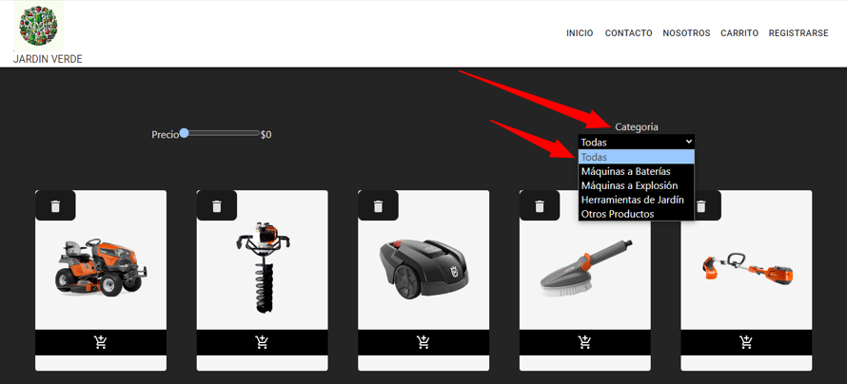
 | TITULO | TC011 Validar poder buscar un producto por categoria.

 | PRECONDICIONES | El usuario se encuentra en la página web de logueo https://c15-13-n-node-react.vercel.app/

 | CRITERIOS DE ACEPTACION | Scenario 11: Buscar un producto por categoría Given: El usuario se encuentra en la página principal de la web. When: El usuario hace clic en la categoría de productos que le interesa. Then: La página web muestra los productos de esa categoría. El usuario puede hacer clic en un producto para ver más información.

 | TEST CASE N° | 11 |  | LAS EVIDENCIAS DEBEN SER PEGADAS AL FINAL DEBAJO DEL ULTIMO PASO

PASO | ACCION | DATOS | RESULTADO ESPERADO | RESULTADO | RESULTADO OBTENIDO | OBSERVACIONES
1 | Usuario se encuentra en la página principal de la web. | https://c15-13-n-node-react.vercel.app/ | Al hacer clic en la categoría de productos, la página web muestra los productos asociados a esa categoría. | PASSED | Se espera que al hacer clic en la categoría, la página web muestre correctamente los productos asociados a esa categoría. | Verificar que la navegación por categorías sea intuitiva y que los usuarios puedan encontrar fácilmente lo que están buscando.

PASO | ACCION | DATOS | RESULTADO ESPERADO | RESULTADO | RESULTADO OBTENIDO | OBSERVACIONES
2 | Usuario hace clic en la categoría de productos que le interesa. |  | Los productos mostrados deben ser específicos de la categoría seleccionada por el usuario. | PASSED | Los productos deberían ser relevantes y específicos de la categoría seleccionada. | Asegurarse de que la información presentada (nombre, precio, etc.) sea precisa y actualizada.

PASO | ACCION | DATOS | RESULTADO ESPERADO | RESULTADO | RESULTADO OBTENIDO | OBSERVACIONES
3 |  |  | Cada producto debe estar acompañado de información básica, como nombre y precio. | PASSED | Cada producto debe estar disponible para que el usuario haga clic y obtenga más información. | Implementar un sistema de navegación eficiente para permitir a los usuarios explorar diferentes categorías sin problemas.

PASO | ACCION | DATOS | RESULTADO ESPERADO | RESULTADO | RESULTADO OBTENIDO | OBSERVACIONES
4 |  |  | El usuario puede hacer clic en un producto para ver más información detallada. | PASSED |  | Monitorear el rendimiento del sistema, especialmente durante picos de actividad, para garantizar una experiencia de usuario consistente.

PASO | ACCION | DATOS | RESULTADO ESPERADO | RESULTADO | RESULTADO OBTENIDO | OBSERVACIONES
5 |  |  |  | PASSED

PASO | ACCION | DATOS | RESULTADO ESPERADO | RESULTADO | RESULTADO OBTENIDO | OBSERVACIONES
6 |  |  |  | FAIL

PASO | ACCION | DATOS | RESULTADO ESPERADO | RESULTADO | RESULTADO OBTENIDO | OBSERVACIONES
7 |  |  |  | PASSED

PASO | ACCION | DATOS | RESULTADO ESPERADO | RESULTADO | RESULTADO OBTENIDO | OBSERVACIONES
8 |  |  |  | PASSED

PASO | ACCION | DATOS | RESULTADO ESPERADO | RESULTADO | RESULTADO OBTENIDO | OBSERVACIONES
9 |  |  |  | PASSED

 |  | EVIDENCIA

Test Case 12
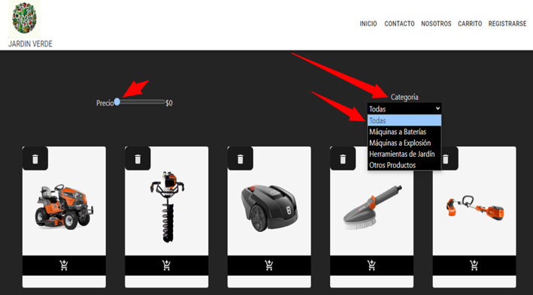
 | TITULO | TC012 Validar poder filtrar los resultados de Busquedas.

 | PRECONDICIONES | El usuario se encuentra en la página web de logueo https://c15-13-n-node-react.vercel.app/

 | CRITERIOS DE ACEPTACION | Scenario 12: Filtrar los resultados de búsqueda Given: El usuario ha realizado una búsqueda de productos. When: El usuario hace clic en un filtro para restringir los resultados de búsqueda. Then: Los resultados de búsqueda se actualizan para mostrar solo los productos que cumplen con los criterios del filtro.

 | TEST CASE N° | 12 |  | LAS EVIDENCIAS DEBEN SER PEGADAS AL FINAL DEBAJO DEL ULTIMO PASO

PASO | ACCION | DATOS | RESULTADO ESPERADO | RESULTADO | RESULTADO OBTENIDO | OBSERVACIONES
1 | Usuario ha realizado una búsqueda de productos. |  | Al hacer clic en un filtro, los resultados de búsqueda se actualizan para mostrar solo los productos que cumplen con los criterios del filtro seleccionado. | PASSED | Se espera que al hacer clic en un filtro, los resultados de búsqueda se actualicen de manera eficiente y precisa. | Verificar que los filtros sean intuitivos y de fácil acceso para los usuarios.

PASO | ACCION | DATOS | RESULTADO ESPERADO | RESULTADO | RESULTADO OBTENIDO | OBSERVACIONES
2 | Usuario hace clic en un filtro para restringir los resultados de búsqueda. |  | Los resultados deben reflejar de manera precisa y rápida la restricción impuesta por el filtro. | PASSED | Los productos mostrados deben cumplir con los criterios del filtro seleccionado. | Asegurarse de que la aplicación de filtros sea rápida y eficiente, incluso cuando hay grandes conjuntos de datos.

PASO | ACCION | DATOS | RESULTADO ESPERADO | RESULTADO | RESULTADO OBTENIDO | OBSERVACIONES
3 |  |  | La interfaz debería indicar claramente qué filtro está activo y cómo afecta a los resultados de búsqueda. | PASSED | La interfaz debería proporcionar indicaciones claras sobre el filtro activo y los resultados actualizados. | Implementar una interfaz de usuario clara que indique visualmente qué filtros están activos.

PASO | ACCION | DATOS | RESULTADO ESPERADO | RESULTADO | RESULTADO OBTENIDO | OBSERVACIONES
4 |  |  |  | FAIL

PASO | ACCION | DATOS | RESULTADO ESPERADO | RESULTADO | RESULTADO OBTENIDO | OBSERVACIONES
5 |  |  |  | PASSED

PASO | ACCION | DATOS | RESULTADO ESPERADO | RESULTADO | RESULTADO OBTENIDO | OBSERVACIONES
6 |  |  |  | PASSED

PASO | ACCION | DATOS | RESULTADO ESPERADO | RESULTADO | RESULTADO OBTENIDO | OBSERVACIONES
7 |  |  |  | PASSED

PASO | ACCION | DATOS | RESULTADO ESPERADO | RESULTADO | RESULTADO OBTENIDO | OBSERVACIONES
8 |  |  |  | PASSED

PASO | ACCION | DATOS | RESULTADO ESPERADO | RESULTADO | RESULTADO OBTENIDO | OBSERVACIONES
9 |  |  |  | PASSED

 |  | EVIDENCIA

Test Case 17
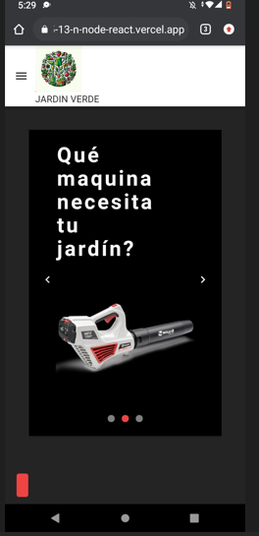
 | TITULO | TC017 Validar poder navegar por la página web en diferentes dispositivos.

 | PRECONDICIONES | El usuario se encuentra en la página web de logueo https://c15-13-n-node-react.vercel.app/

 | CRITERIOS DE ACEPTACION | Scenario 17: Navegar por la página web en diferentes dispositivos Given: El usuario está usando un dispositivo móvil o una tableta. When: El usuario accede a la página web. Then: La página web se adapta al tamaño del dispositivo. El usuario puede navegar por la página web sin problemas.

 | TEST CASE N° | 17 |  | LAS EVIDENCIAS DEBEN SER PEGADAS AL FINAL DEBAJO DEL ULTIMO PASO

PASO | ACCION | DATOS | RESULTADO ESPERADO | RESULTADO | RESULTADO OBTENIDO | OBSERVACIONES
1 | Usuario está usando un dispositivo móvil o una tableta. |  | La página web debería adaptarse al tamaño del dispositivo, proporcionando una experiencia de usuario optimizada para pantallas más pequeñas. | PASSED | Se espera que, al acceder a la página web desde un dispositivo móvil o una tableta, la página se adapte correctamente al tamaño de la pantalla. | Realizar pruebas exhaustivas en diferentes dispositivos y tamaños de pantalla para garantizar una experiencia coherente.

PASO | ACCION | DATOS | RESULTADO ESPERADO | RESULTADO | RESULTADO OBTENIDO | OBSERVACIONES
2 | Usuario accede a la página web. |  | Los elementos de la página web deberían reorganizarse de manera eficiente para garantizar la legibilidad y la usabilidad en dispositivos móviles o tabletas. | PASSED | Los elementos de la página deberían reorganizarse para facilitar la navegación y mejorar la experiencia del usuario en dispositivos más pequeños. | Asegurarse de que los elementos de la página sean interactuables y fáciles de seleccionar con pantallas táctiles.

PASO | ACCION | DATOS | RESULTADO ESPERADO | RESULTADO | RESULTADO OBTENIDO | OBSERVACIONES
3 |  |  | El usuario debería poder navegar por la página web sin problemas, accediendo a todas las funcionalidades y contenidos de manera intuitiva. | PASSED |  | Implementar un diseño responsivo que se ajuste dinámicamente según el tamaño del dispositivo.

PASO | ACCION | DATOS | RESULTADO ESPERADO | RESULTADO | RESULTADO OBTENIDO | OBSERVACIONES
4 |  |  |  | FAIL

PASO | ACCION | DATOS | RESULTADO ESPERADO | RESULTADO | RESULTADO OBTENIDO | OBSERVACIONES
5 |  |  |  | PASSED

PASO | ACCION | DATOS | RESULTADO ESPERADO | RESULTADO | RESULTADO OBTENIDO | OBSERVACIONES
6 |  |  |  | PASSED

PASO | ACCION | DATOS | RESULTADO ESPERADO | RESULTADO | RESULTADO OBTENIDO | OBSERVACIONES
7 |  |  |  | PASSED

PASO | ACCION | DATOS | RESULTADO ESPERADO | RESULTADO | RESULTADO OBTENIDO | OBSERVACIONES
8 |  |  |  | PASSED

PASO | ACCION | DATOS | RESULTADO ESPERADO | RESULTADO | RESULTADO OBTENIDO | OBSERVACIONES
9 |  |  |  | PASSED

 |  | EVIDENCIA

Test Case 18
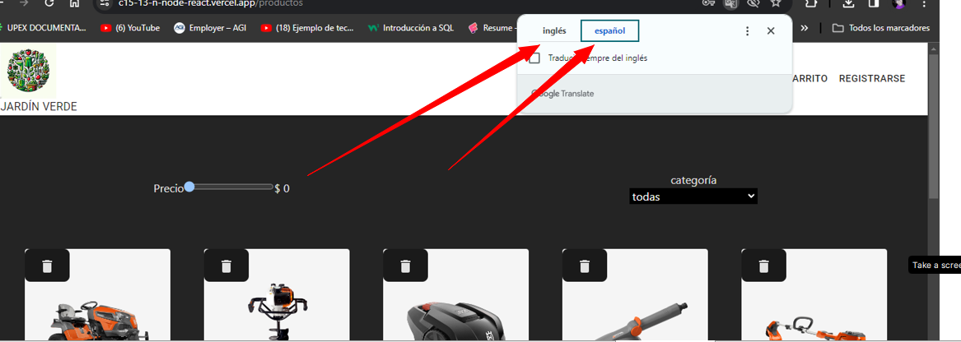
 | TITULO | TC018 Validar poder navegar por la página web en diferentes idiomas.

 | PRECONDICIONES | El usuario se encuentra en la página web de logueo https://c15-13-n-node-react.vercel.app/

 | CRITERIOS DE ACEPTACION | Scenario 18: Navegar por la página web en diferentes idiomas Given: El usuario habla un idioma diferente al idioma predeterminado de la página web. When: El usuario selecciona un idioma diferente. Then: La página web se traduce al idioma seleccionado. El usuario puede navegar por la página web sin problemas.

 | TEST CASE N° | 18 |  | LAS EVIDENCIAS DEBEN SER PEGADAS AL FINAL DEBAJO DEL ULTIMO PASO

PASO | ACCION | DATOS | RESULTADO ESPERADO | RESULTADO | RESULTADO OBTENIDO | OBSERVACIONES
1 | Usuario habla un idioma diferente al idioma predeterminado de la página web. | https://c15-13-n-node-react.vercel.app/ | Al seleccionar un idioma diferente, la página web debería traducirse completamente al idioma seleccionado por el usuario. | PASSED | Se espera que, al seleccionar un idioma diferente, la página web se traduzca de manera efectiva y presente todos los contenidos en el nuevo idioma. | Asegurarse de ofrecer una amplia variedad de idiomas para dar soporte a diferentes usuarios.

PASO | ACCION | DATOS | RESULTADO ESPERADO | RESULTADO | RESULTADO OBTENIDO | OBSERVACIONES
2 | Usuario selecciona un idioma diferente. |  | Todos los elementos de la página, incluyendo texto y contenido, deberían estar disponibles en el nuevo idioma. | PASSED | El usuario debería poder navegar sin problemas y experimentar una interfaz coherente en el idioma elegido. | Verificar la calidad de las traducciones para garantizar la precisión y comprensión del contenido.

PASO | ACCION | DATOS | RESULTADO ESPERADO | RESULTADO | RESULTADO OBTENIDO | OBSERVACIONES
3 |  |  | El usuario debería poder navegar por la página web sin problemas, con todos los menús, enlaces y funcionalidades adaptados al idioma seleccionado. | PASSED |  | Implementar una interfaz de usuario que permita al usuario cambiar fácilmente el idioma en cualquier punto de su experiencia.

PASO | ACCION | DATOS | RESULTADO ESPERADO | RESULTADO | RESULTADO OBTENIDO | OBSERVACIONES
4 |  |  |  | FAIL

PASO | ACCION | DATOS | RESULTADO ESPERADO | RESULTADO | RESULTADO OBTENIDO | OBSERVACIONES
5 |  |  |  | PASSED

PASO | ACCION | DATOS | RESULTADO ESPERADO | RESULTADO | RESULTADO OBTENIDO | OBSERVACIONES
6 |  |  |  | PASSED

PASO | ACCION | DATOS | RESULTADO ESPERADO | RESULTADO | RESULTADO OBTENIDO | OBSERVACIONES
7 |  |  |  | PASSED

PASO | ACCION | DATOS | RESULTADO ESPERADO | RESULTADO | RESULTADO OBTENIDO | OBSERVACIONES
8 |  |  |  | PASSED

PASO | ACCION | DATOS | RESULTADO ESPERADO | RESULTADO | RESULTADO OBTENIDO | OBSERVACIONES
9 |  |  |  | PASSED

 |  | EVIDENCIA

Test Case 19
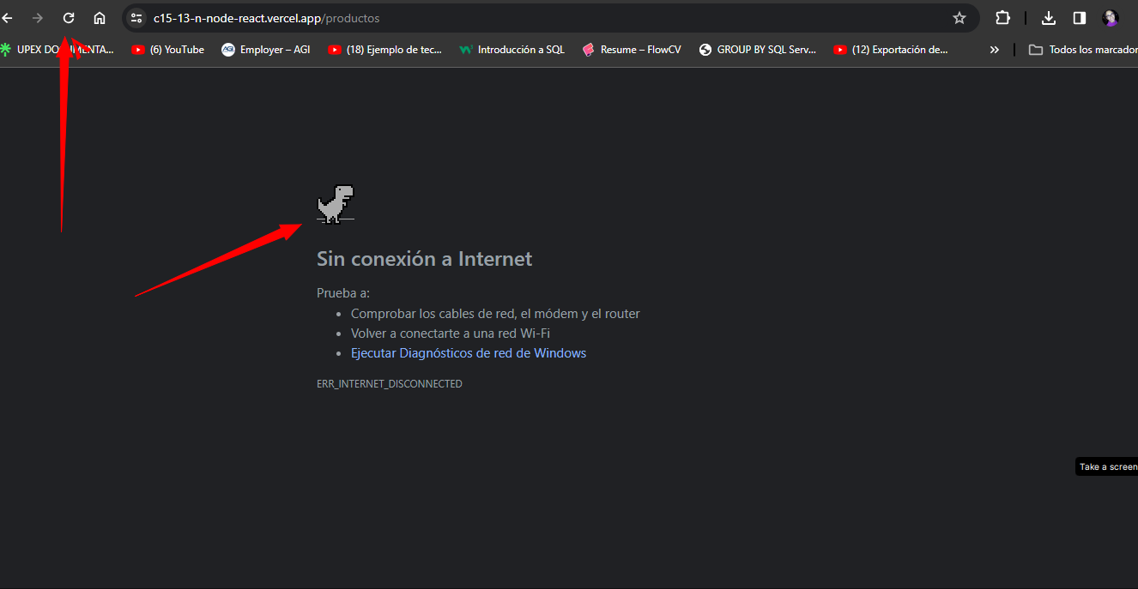
 | TITULO | TC019 Validar poder acceder a la página web desde una zona con una conexión lenta.

 | PRECONDICIONES | El usuario se encuentra en la página web de logueo https://c15-13-n-node-react.vercel.app/

 | CRITERIOS DE ACEPTACION | Scenario 19: Acceder a la página web desde una zona con una conexión lenta Given: El usuario está en una zona con una conexión lenta a Internet. When: El usuario accede a la página web. Then: La página web se carga lentamente. El usuario puede navegar por la página web, pero es posible que tenga que esperar unos segundos para que se carguen los elementos.

 | TEST CASE N° |  |  | LAS EVIDENCIAS DEBEN SER PEGADAS AL FINAL DEBAJO DEL ULTIMO PASO

PASO | ACCION | DATOS | RESULTADO ESPERADO | RESULTADO | RESULTADO OBTENIDO | OBSERVACIONES
1 | Usuario está en una zona con una conexión lenta a Internet. |  | Dado que la conexión es lenta, se espera que la página web se cargue lentamente. | PASSED | Se espera que, al acceder desde una zona con conexión lenta, la página web se cargue, aunque el proceso pueda llevar más tiempo de lo normal. | Optimizar la página web para garantizar una carga eficiente en condiciones de conexión lenta.

PASO | ACCION | DATOS | RESULTADO ESPERADO | RESULTADO | RESULTADO OBTENIDO | OBSERVACIONES
2 | Usuario accede a la página web. | https://c15-13-n-node-react.vercel.app/ | Aunque la carga sea más lenta, el usuario debería poder navegar por la página web. | PASSED | A pesar de la lentitud, el usuario debería poder interactuar y navegar por la página, aunque algunos elementos puedan tardar en cargar. | Implementar indicadores visuales para informar al usuario sobre el progreso de la carga.

PASO | ACCION | DATOS | RESULTADO ESPERADO | RESULTADO | RESULTADO OBTENIDO | OBSERVACIONES
3 |  |  | Puede ser necesario que el usuario espere unos segundos para que se carguen completamente los elementos de la página. | PASSED |  | Priorizar la carga de contenido esencial para mejorar la accesibilidad y la experiencia del usuario.

PASO | ACCION | DATOS | RESULTADO ESPERADO | RESULTADO | RESULTADO OBTENIDO | OBSERVACIONES
4 |  |  |  | PASSED

PASO | ACCION | DATOS | RESULTADO ESPERADO | RESULTADO | RESULTADO OBTENIDO | OBSERVACIONES
5 |  |  |  | PASSED

PASO | ACCION | DATOS | RESULTADO ESPERADO | RESULTADO | RESULTADO OBTENIDO | OBSERVACIONES
6 |  |  |  | PASSED

PASO | ACCION | DATOS | RESULTADO ESPERADO | RESULTADO | RESULTADO OBTENIDO | OBSERVACIONES
7 |  |  |  | PASSED

PASO | ACCION | DATOS | RESULTADO ESPERADO | RESULTADO | RESULTADO OBTENIDO | OBSERVACIONES
8 |  |  |  | PASSED

PASO | ACCION | DATOS | RESULTADO ESPERADO | RESULTADO | RESULTADO OBTENIDO | OBSERVACIONES
9 |  |  |  | PASSED

 |  | EVIDENCIA

